Semáforo
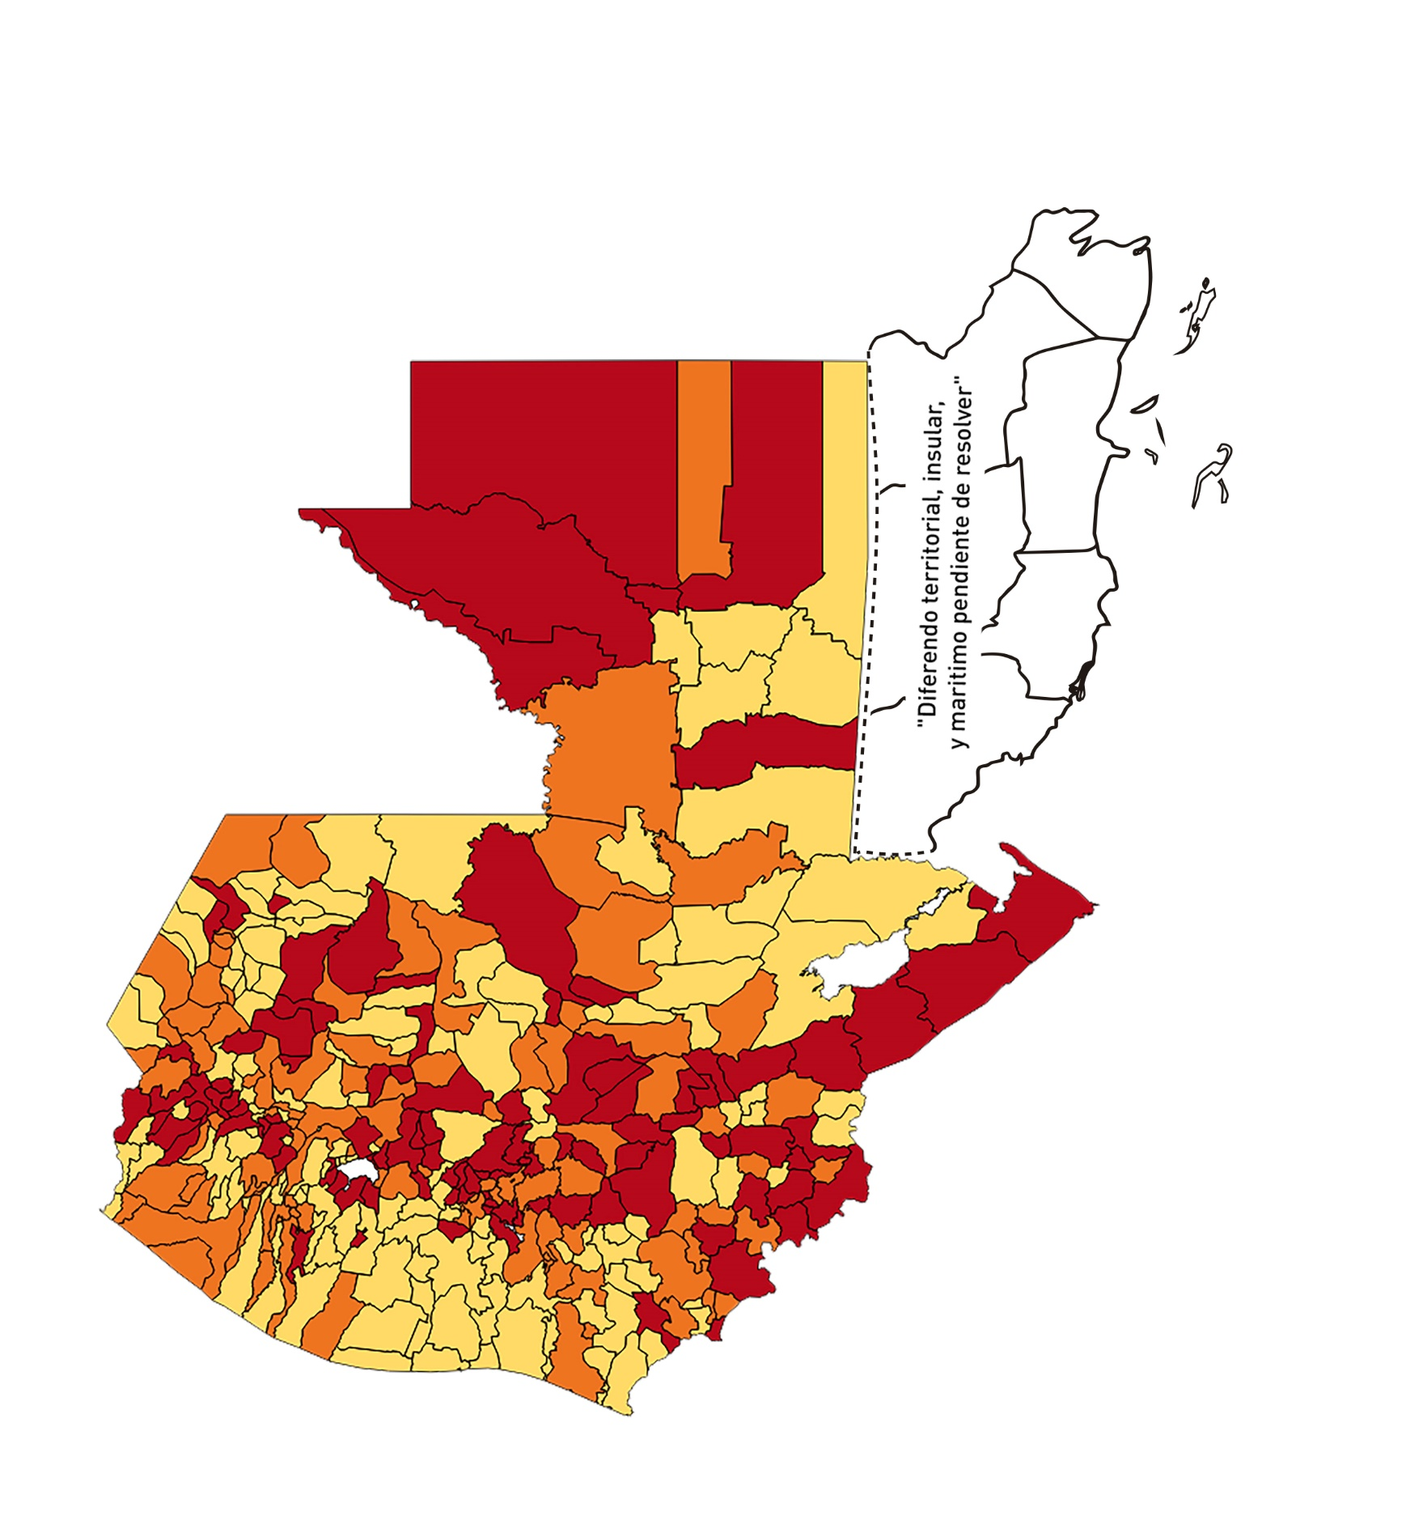

Registros COVID-19, del 16 al 29 de Octubre del año 2020*
Datos actualizados al 30 de Octubre del 2020 a la 12:25:04 a.m.

Departamento | Municipio | Proyecciones preliminares, de Población INE | Total de tamizajes | Casos confirmados | Tasa por 100K Habitantes | Tasa Pruebas por 1000 | % de Positividad | Puntaje total | semaforo
TOTAL NACIONAL |  | 16858333 | 48,491 | 7011 | 41.59 | 0.21 | 14.46
GUATEMALA | GUATEMALA | 1205668 | 12,524 | 1440 | 119.44 | 0.74 | 11.5 | 7 | >5 y <=7.5
GUATEMALA | SANTA CATARINA PINULA | 86150 | 724 | 138 | 160.19 | 0.60 | 19.06 | 8.5 | >7.5 y <=10 | Total de municipios según color
GUATEMALA | SAN JOSÉ PINULA | 87912 | 419 | 79 | 89.86 | 0.34 | 18.85 | 9 | >7.5 y <=10 | Amarillo | Naranja | Rojo
GUATEMALA | SAN JOSÉ DEL GOLFO | 8317 | 14 | 3 | 36.07 | 0.12 | 21.43 | 8 | >7.5 y <=10 | 134 | 99 | 107
GUATEMALA | PALENCIA | 73811 | 140 | 15 | 20.32 | 0.14 | 10.71 | 6 | >5 y <=7.5
GUATEMALA | CHINAUTLA | 121721 | 297 | 47 | 38.61 | 0.17 | 15.82 | 8 | >7.5 y <=10
GUATEMALA | SAN PEDRO AYAMPUC | 65594 | 161 | 20 | 30.49 | 0.18 | 12.42 | 7 | >5 y <=7.5
GUATEMALA | MIXCO | 494561 | 2,841 | 408 | 82.5 | 0.41 | 14.36 | 7.5 | >5 y <=7.5
GUATEMALA | SAN PEDRO SACATEPÉQUEZ | 54623 | 173 | 56 | 102.52 | 0.23 | 32.37 | 10 | >7.5 y <=10
GUATEMALA | SAN JUAN SACATEPÉQUEZ | 276836 | 495 | 78 | 28.18 | 0.13 | 15.76 | 8 | >7.5 y <=10
GUATEMALA | SAN RAYMUNDO | 38386 | 56 | 15 | 39.08 | 0.10 | 26.79 | 9 | >7.5 y <=10
GUATEMALA | CHUARRANCHO | 17957 | 19 | 0 | 0 | 0.08 | 0 | 4 | >2.5 y <=5
GUATEMALA | FRAIJANES | 61664 | 478 | 42 | 68.11 | 0.55 | 8.79 | 7.5 | >5 y <=7.5
GUATEMALA | AMATITLÁN | 147604 | 301 | 59 | 39.97 | 0.15 | 19.6 | 8 | >7.5 y <=10
GUATEMALA | VILLA NUEVA | 464528 | 1,747 | 276 | 59.42 | 0.27 | 15.8 | 9 | >7.5 y <=10
GUATEMALA | VILLA CANALES | 165026 | 440 | 56 | 33.93 | 0.19 | 12.73 | 7 | >5 y <=7.5
GUATEMALA | SAN MIGUEL PETAPA | 145417 | 577 | 108 | 74.27 | 0.28 | 18.72 | 9 | >7.5 y <=10
EL PROGRESO | GUASTATOYA | 27001 | 238 | 41 | 151.85 | 0.63 | 17.23 | 8 | >7.5 y <=10
EL PROGRESO | MORAZÁN | 12577 | 7 | 2 | 15.9 | 0.04 | 28.57 | 8 | >7.5 y <=10
EL PROGRESO | SAN AGUSTÍN ACASAGUASTLÁN | 54588 | 125 | 14 | 25.65 | 0.16 | 11.2 | 7 | >5 y <=7.5
EL PROGRESO | SAN CRISTÓBAL ACASAGUASTLÁN | 7851 | 25 | 4 | 50.95 | 0.23 | 16 | 8 | >7.5 y <=10
EL PROGRESO | EL JÍCARO | 13508 | 33 | 8 | 59.22 | 0.17 | 24.24 | 9 | >7.5 y <=10
EL PROGRESO | SANSARE | 13535 | 35 | 5 | 36.94 | 0.18 | 14.29 | 7 | >5 y <=7.5
EL PROGRESO | SANARATE | 41997 | 108 | 25 | 59.53 | 0.18 | 23.15 | 9 | >7.5 y <=10
EL PROGRESO | SAN ANTONIO LA PAZ | 22012 | 141 | 26 | 118.12 | 0.46 | 18.44 | 8.5 | >7.5 y <=10
SACATEPEQUEZ | ANTIGUA GUATEMALA | 58338 | 565 | 36 | 61.71 | 0.69 | 6.37 | 7 | >5 y <=7.5
SACATEPEQUEZ | JOCOTENANGO | 23160 | 219 | 32 | 138.17 | 0.68 | 14.61 | 7 | >5 y <=7.5
SACATEPEQUEZ | PASTORES | 19389 | 128 | 20 | 103.15 | 0.47 | 15.63 | 8.5 | >7.5 y <=10
SACATEPEQUEZ | SUMPANGO | 45249 | 176 | 27 | 59.67 | 0.28 | 15.34 | 9 | >7.5 y <=10
SACATEPEQUEZ | SANTO DOMINGO XENACOJ | 14121 | 36 | 7 | 49.57 | 0.18 | 19.44 | 8 | >7.5 y <=10
SACATEPEQUEZ | SANTIAGO SACATEPÉQUEZ | 36409 | 160 | 9 | 24.72 | 0.31 | 5.63 | 6 | >5 y <=7.5
SACATEPEQUEZ | SAN BARTOLOMÉ MILPAS ALTAS | 8519 | 78 | 12 | 140.86 | 0.65 | 15.38 | 8 | >7.5 y <=10
SACATEPEQUEZ | SAN LUCAS SACATEPÉQUEZ | 28445 | 266 | 27 | 94.92 | 0.67 | 10.15 | 7 | >5 y <=7.5
SACATEPEQUEZ | SANTA LUCÍA MILPAS ALTAS | 17116 | 118 | 20 | 116.85 | 0.49 | 16.95 | 8.5 | >7.5 y <=10
SACATEPEQUEZ | MAGDALENA MILPAS ALTAS | 12674 | 49 | 7 | 55.23 | 0.28 | 14.29 | 8 | >7.5 y <=10
SACATEPEQUEZ | SANTA MARÍA DE JESÚS | 26472 | 33 | 3 | 11.33 | 0.09 | 9.09 | 5 | >2.5 y <=5
SACATEPEQUEZ | CIUDAD VIEJA | 40083 | 149 | 17 | 42.41 | 0.27 | 11.41 | 7 | >5 y <=7.5
SACATEPEQUEZ | SAN MIGUEL DUEÑAS | 15231 | 86 | 3 | 19.7 | 0.40 | 3.49 | 4.5 | >2.5 y <=5
SACATEPEQUEZ | ALOTENANGO | 27787 | 84 | 14 | 50.38 | 0.22 | 16.67 | 8 | >7.5 y <=10
SACATEPEQUEZ | SAN ANTONIO AGUAS CALIENTES | 12438 | 108 | 15 | 120.6 | 0.62 | 13.89 | 7 | >5 y <=7.5
SACATEPEQUEZ | SANTA CATARINA BARAHONA | 4480 | 6 | 0 | 0 | 0.10 | 0 | 4 | >2.5 y <=5
CHIMALTENANGO | CHIMALTENANGO | 112778 | 460 | 82 | 72.71 | 0.29 | 17.83 | 9 | >7.5 y <=10
CHIMALTENANGO | SAN JOSÉ POAQUIL | 32963 | 55 | 12 | 36.4 | 0.12 | 21.82 | 8 | >7.5 y <=10
CHIMALTENANGO | SAN MARTÍN JILOTEPEQUE | 92103 | 76 | 6 | 6.51 | 0.06 | 7.89 | 5 | >2.5 y <=5
CHIMALTENANGO | SAN JUAN COMALAPA | 58174 | 54 | 15 | 25.78 | 0.07 | 27.78 | 9 | >7.5 y <=10
CHIMALTENANGO | SANTA APOLONIA | 23166 | 25 | 13 | 56.12 | 0.08 | 52 | 10 | >7.5 y <=10
CHIMALTENANGO | TECPÁN GUATEMALA | 108893 | 150 | 43 | 39.49 | 0.10 | 28.67 | 9 | >7.5 y <=10
CHIMALTENANGO | PATZÚN | 69560 | 148 | 21 | 30.19 | 0.15 | 14.19 | 7 | >5 y <=7.5
CHIMALTENANGO | POCHUTA | 10996 | 12 | 0 | 0 | 0.08 | 0 | 4 | >2.5 y <=5
CHIMALTENANGO | PATZICÍA | 39337 | 52 | 15 | 38.13 | 0.09 | 28.85 | 9 | >7.5 y <=10
CHIMALTENANGO | SANTA CRUZ BALANYÁ | 10646 | 26 | 2 | 18.79 | 0.17 | 7.69 | 6 | >5 y <=7.5
CHIMALTENANGO | ACATENANGO | 28043 | 34 | 0 | 0 | 0.09 | 0 | 4 | >2.5 y <=5
CHIMALTENANGO | YEPOCAPA | 41304 | 12 | 1 | 2.42 | 0.02 | 8.33 | 5 | >2.5 y <=5
CHIMALTENANGO | SAN ANDRÉS ITZAPA | 34591 | 35 | 1 | 2.89 | 0.07 | 2.86 | 4 | >2.5 y <=5
CHIMALTENANGO | PARRAMOS | 19693 | 91 | 18 | 91.4 | 0.33 | 19.78 | 9 | >7.5 y <=10
CHIMALTENANGO | ZARAGOZA | 28473 | 41 | 3 | 10.54 | 0.10 | 7.32 | 5 | >2.5 y <=5
CHIMALTENANGO | EL TEJAR | 22618 | 68 | 21 | 92.85 | 0.21 | 30.88 | 10 | >7.5 y <=10
ESCUINTLA | ESCUINTLA | 166078 | 330 | 12 | 7.23 | 0.14 | 3.64 | 4 | >2.5 y <=5
ESCUINTLA | SANTA LUCÍA COTZUMALGUAPA | 123979 | 108 | 7 | 5.65 | 0.06 | 6.48 | 5 | >2.5 y <=5
ESCUINTLA | LA DEMOCRACIA | 25479 | 19 | 0 | 0 | 0.05 | 0 | 4 | >2.5 y <=5
ESCUINTLA | SIQUINALÁ | 25677 | 15 | 0 | 0 | 0.04 | 0 | 4 | >2.5 y <=5
ESCUINTLA | MASAGUA | 47441 | 37 | 2 | 4.22 | 0.06 | 5.41 | 5 | >2.5 y <=5
ESCUINTLA | TIQUISATE | 62895 | 26 | 0 | 0 | 0.03 | 0 | 4 | >2.5 y <=5
ESCUINTLA | LA GOMERA | 51024 | 57 | 3 | 5.88 | 0.08 | 5.26 | 5 | >2.5 y <=5
ESCUINTLA | GUANAGAZAPA | 17234 | 15 | 1 | 5.8 | 0.06 | 6.67 | 5 | >2.5 y <=5
ESCUINTLA | PUERTO DE SAN JOSÉ | 66314 | 65 | 0 | 0 | 0.07 | 0 | 4 | >2.5 y <=5
ESCUINTLA | IZTAPA | 19778 | 14 | 0 | 0 | 0.05 | 0 | 4 | >2.5 y <=5
ESCUINTLA | PALÍN | 70118 | 84 | 8 | 11.41 | 0.09 | 9.52 | 5 | >2.5 y <=5
ESCUINTLA | SAN VICENTE PACAYA | 17923 | 15 | 1 | 5.58 | 0.06 | 6.67 | 5 | >2.5 y <=5
ESCUINTLA | NUEVA CONCEPCIÓN | 80234 | 27 | 6 | 7.48 | 0.02 | 22.22 | 6 | >5 y <=7.5
ESCUINTLA | SIPACATE | 17465 | 4 | 0 | 0 | 0.02 | 0 | 4 | >2.5 y <=5
SANTA ROSA | CUILAPA | 46489 | 418 | 22 | 47.32 | 0.64 | 5.26 | 6 | >5 y <=7.5
SANTA ROSA | BARBERENA | 60376 | 159 | 16 | 26.5 | 0.19 | 10.06 | 7 | >5 y <=7.5
SANTA ROSA | SANTA ROSA DE LIMA | 21088 | 65 | 6 | 28.45 | 0.22 | 9.23 | 7 | >5 y <=7.5
SANTA ROSA | CASILLAS | 25859 | 300 | 6 | 23.2 | 0.83 | 2 | 3.5 | >2.5 y <=5
SANTA ROSA | SAN RAFAEL LAS FLORES | 13620 | 74 | 0 | 0 | 0.39 | 0 | 4 | >2.5 y <=5
SANTA ROSA | ORATORIO | 26686 | 40 | 4 | 14.99 | 0.11 | 10 | 5 | >2.5 y <=5
SANTA ROSA | SAN JUAN TECUACO | 12599 | 138 | 9 | 71.43 | 0.78 | 6.52 | 7 | >5 y <=7.5
SANTA ROSA | CHIQUIMULILLA | 63897 | 290 | 15 | 23.48 | 0.32 | 5.17 | 6 | >5 y <=7.5
SANTA ROSA | TAXISCO | 36117 | 74 | 3 | 8.31 | 0.15 | 4.05 | 4 | >2.5 y <=5
SANTA ROSA | SANTA MARÍA IXHUATÁN | 26560 | 12 | 0 | 0 | 0.03 | 0 | 4 | >2.5 y <=5
SANTA ROSA | GUAZACAPÁN | 21906 | 14 | 0 | 0 | 0.05 | 0 | 4 | >2.5 y <=5
SANTA ROSA | SANTA CRUZ NARANJO | 17569 | 242 | 3 | 17.08 | 0.98 | 1.24 | 3.5 | >2.5 y <=5
SANTA ROSA | PUEBLO NUEVO VIÑAS | 29285 | 79 | 4 | 13.66 | 0.19 | 5.06 | 5 | >2.5 y <=5
SANTA ROSA | NUEVA SANTA ROSA | 38981 | 242 | 8 | 20.52 | 0.44 | 3.31 | 4.5 | >2.5 y <=5
SOLOLA | SOLOLÁ | 98886 | 307 | 83 | 83.94 | 0.22 | 27.04 | 10 | >7.5 y <=10
SOLOLA | SAN JOSÉ CHACAYÁ | 5128 | 14 | 2 | 39 | 0.20 | 14.29 | 7 | >5 y <=7.5
SOLOLA | SANTA MARÍA VISITACIÓN | 2563 | 2 | 0 | 0 | 0.06 | 0 | 4 | >2.5 y <=5
SOLOLA | SANTA LUCÍA UTATLÁN | 21695 | 18 | 2 | 9.22 | 0.06 | 11.11 | 5 | >2.5 y <=5
SOLOLA | NAHUALÁ | 91523 | 140 | 18 | 19.67 | 0.11 | 12.86 | 6 | >5 y <=7.5
SOLOLA | SANTA CATARINA IXTAHUACÁN | 60200 | 64 | 3 | 4.98 | 0.08 | 4.69 | 4 | >2.5 y <=5
SOLOLA | SANTA CLARA LA LAGUNA | 10200 | 6 | 2 | 19.61 | 0.04 | 33.33 | 8 | >7.5 y <=10
SOLOLA | CONCEPCIÓN | 7105 | 1 | 0 | 0 | 0.01 | 0 | 4 | >2.5 y <=5
SOLOLA | SAN ANDRÉS SEMETABAJ | 14640 | 26 | 7 | 47.81 | 0.13 | 26.92 | 9 | >7.5 y <=10
SOLOLA | PANAJACHEL | 15840 | 67 | 38 | 239.9 | 0.30 | 56.72 | 10 | >7.5 y <=10
SOLOLA | SANTA CATARINA PALOPÓ | 4840 | 1 | 1 | 20.66 | 0.01 | 100 | 8 | >7.5 y <=10
SOLOLA | SAN ANTONIO PALOPÓ | 15639 | 6 | 1 | 6.39 | 0.03 | 16.67 | 6 | >5 y <=7.5
SOLOLA | SAN LUCAS TOLIMÁN | 31581 | 35 | 11 | 34.83 | 0.08 | 31.43 | 9 | >7.5 y <=10
SOLOLA | SANTA CRUZ LA LAGUNA | 7817 | 5 | 0 | 0 | 0.05 | 0 | 4 | >2.5 y <=5
SOLOLA | SAN PABLO LA LAGUNA | 7950 | 4 | 0 | 0 | 0.04 | 0 | 4 | >2.5 y <=5
SOLOLA | SAN MARCOS LA LAGUNA | 2911 | 3 | 0 | 0 | 0.07 | 0 | 4 | >2.5 y <=5
SOLOLA | SAN JUAN LA LAGUNA | 13123 | 60 | 16 | 121.92 | 0.33 | 26.67 | 10 | >7.5 y <=10
SOLOLA | SAN PEDRO LA LAGUNA | 11600 | 22 | 5 | 43.1 | 0.14 | 22.73 | 8 | >7.5 y <=10
SOLOLA | SANTIAGO ATITLÁN | 44025 | 18 | 8 | 18.17 | 0.03 | 44.44 | 8 | >7.5 y <=10
TOTONICAPAN | TOTONICAPÁN | 117483 | 431 | 60 | 51.07 | 0.26 | 13.92 | 7 | >5 y <=7.5
TOTONICAPAN | SAN CRISTÓBAL TOTONICAPÁN | 42354 | 43 | 8 | 18.89 | 0.07 | 18.6 | 7 | >5 y <=7.5
TOTONICAPAN | SAN FRANCISCO EL ALTO | 64224 | 54 | 4 | 6.23 | 0.06 | 7.41 | 5 | >2.5 y <=5
TOTONICAPAN | SAN ANDRÉS XECUL | 29356 | 14 | 0 | 0 | 0.03 | 0 | 4 | >2.5 y <=5
TOTONICAPAN | MOMOSTENANGO | 136909 | 130 | 21 | 15.34 | 0.07 | 16.15 | 7 | >5 y <=7.5
TOTONICAPAN | SANTA MARÍA CHIQUIMULA | 58526 | 34 | 4 | 6.83 | 0.04 | 11.76 | 5 | >2.5 y <=5
TOTONICAPAN | SANTA LUCÍA LA REFORMA | 25461 | 4 | 0 | 0 | 0.01 | 0 | 4 | >2.5 y <=5
TOTONICAPAN | SAN BARTOLO | 12374 | 29 | 8 | 64.65 | 0.17 | 27.59 | 10 | >7.5 y <=10
QUETZALTENANGO | QUETZALTENANGO | 196867 | 1,581 | 290 | 147.31 | 0.57 | 18.34 | 8.5 | >7.5 y <=10
QUETZALTENANGO | SALCAJÁ | 20851 | 55 | 7 | 33.57 | 0.19 | 12.73 | 7 | >5 y <=7.5
QUETZALTENANGO | OLINTEPEQUE | 38219 | 68 | 15 | 39.25 | 0.13 | 22.06 | 8 | >7.5 y <=10
...

